HTask_04
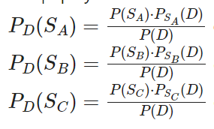
 | Факультет А | Факультет В | Факультет С
 | 0.25 | 0.25 | 0.5 | 1
Вероятность сдачи первой сессии: | 0.8 | 0.7 | 0.9
P(D) | 0.825
P(D)(S_) | 0.242 | 0.212 | 0.545
Вероятность того, что студент учится на факультете, % | 24% | 21% | 55%

